yarışma bilgileri
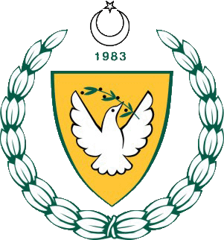 MİLLİ EĞİTİM ve KÜLTÜR BAKANLIĞI

2018-2019 ÖĞRETİM YILI GENÇLER ATLETİZM ELEME YARIŞMALARI

YARIŞMA BİLGİLERİ
Yarışma Adı : | 2018-2019 ÖĞRETİM YILI GENÇLER ATLETİZM
 | ELEME YARIŞMALARI
Yarışmanın Yapıldığı Yer: | ATATÜRK STADYUMU
Kategori : | GENÇ ERKEK
Tarih : | 11-12 MART 2019

